Hoja1
PRODUCTO | NOMBRE | CANTIDAD BODEGA
ARMARIOS
 | ARMARIO DE TELA(JL- 01)
 | ARMARIO DE TELA(JL- 02)
 | ARMARIO DE TELA(JL- 03)
 | ARMARIO DE TELA(JL- 04)
 | ARMARIO DE TELA(JL- 05)
 | ARMARIO DE NIÑO (JL-06)
 | ARMARIO DE NIÑA (JL-07)
 | ARMARIO ZAPATERO NEGRO (JL- 08)
 | ARMARIO ZAPATERO BLANCO(JL- 09)
 | ARMARIO ZAPATERO ROSADO (JL - 10)
 | ARMARIO ZAPATERO AZUL (JL - 11)
 | ARMARIO ZAPATERO BLANCO (JL - 12)
 | ARMARIO DE NIÑO AZUL (JL-13)
 | ARMARIO DE 10 CAJONES(JL-14)
 | ARMARIO ZAPATERO NEGRO (JL- 15)
 | ARMARIO DE 16 CAJONES (JL-16)
 | ARMARIO DE PRINCESA (JL-17)
 | ARMARIO DE NIÑO BLANCO (JL-18)
 | ARMARIO DE NIÑO AZUL (JL- 19)
 | ARMARIO DE NIÑO CARROS (JL-20)
 | ARMARIO DE NEGRO (JL-21)
 | ARMARIO DE HOMBRE ARAÑA (JL-22)
 | ARMARIO DE BALNCO (JL- 23)
RELOJES
 | RELOJ CAJA AZUL
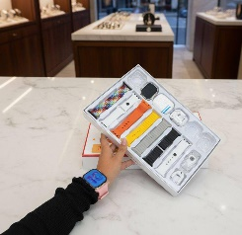 | RELOJ CAJA NARANJA CON BLANCO
 | RELOJ CAJA VERDE
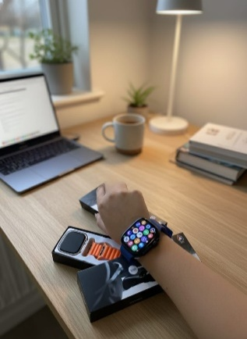 | T900
 | C900
 | BIG 2.0
 | T900PROMAX
BELLEZA
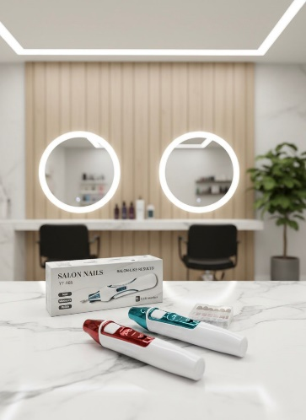 | DRILL DE UÑAS
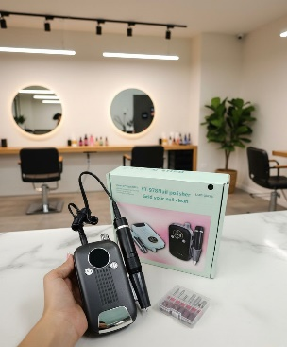 | DRILL DE UÑAS
 | DRILL DE UÑAS
 | DRILL DE UÑAS
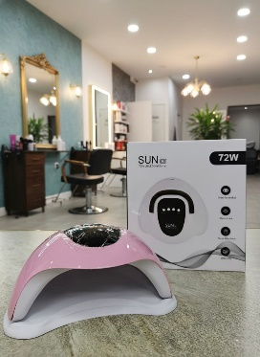 | LAMPARA DE UÑAS 72 W
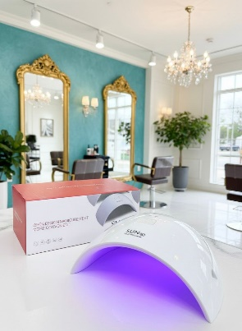 | LAMPARA DE UÑAS LUNA
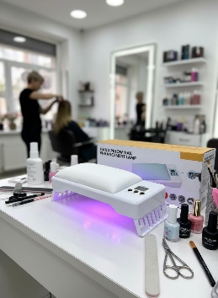 | LAMPARA DE UÑAS
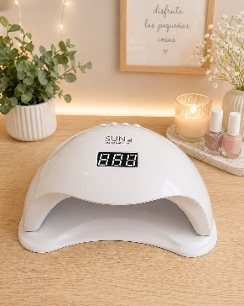 | LAMPARA DE UÑAS
 | LAMPARA DE UÑAS 268 W
 | SECADOR VERDE
 | SECADOR NUEVO
 | SECADOR NEGRO
 | SECADOR CEPILLO
 | DUO
 | PINZA DE ONDAS
 | PINZA DE CORONA
 | PINZA DE ONDAS
 | PEINETA DE CALOR
 | CALLOS ROSADA
 | CALLOS BLANCA
 | CEPILLO FACIAL
HOGAR
 | ORAL IRRIGATOR
 | CEPILLO NIÑO
 | CEPILLO DE ADULTO
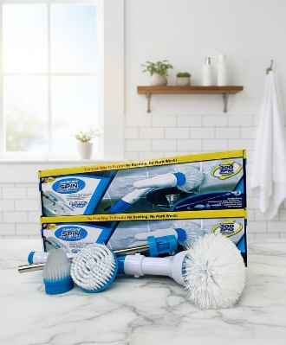 | CEPILLO DE LAVAR
 | CEPILLO DE LOZA
 | MOP GIRATORIO
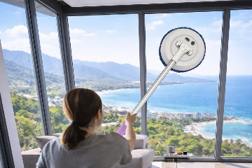 | LIMPIADOR DE ESPEJOS
 | MOTOSIERRA
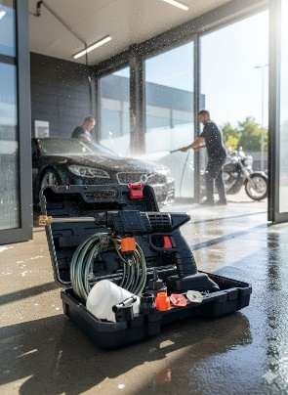 | HIDROLAVADORA INALÁMBRICA
 | ASPIRADORA GRANDE
 | ASPIRADORA CAJA NARANJA
 | ASPIRADORA CAJA AZUL
 | ASPIRADORA CAJA VERDE
 | PERCHERO DE ROPA
 | CORTINAS DE BAÑO
 | CANASTA DE TELA
VENTILADORES
 | VENTILADOR GATO
 | VANTILADOR VERDE
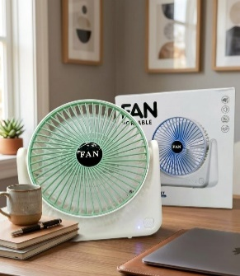 | VENTILADO BLANCO 1
 | VENTILADOR BLANCO 2
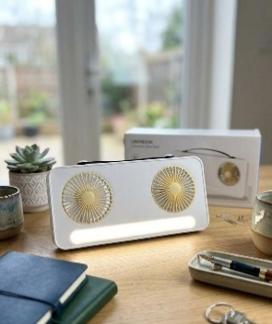 | VENTILADOR BLANCO 3
 | VENTILADOR DOBLE BLANCO
 | VENTILADOR DOBLE GRIS
EJERCICIO
 | RUEDA
 | SET DE BANDAS ELÁSTICAS
 | RODILLERA VERDE
 | RODILLERA AZUL
 | RODILLERA CALOR
 | MASAJEADOR 4 EN 1
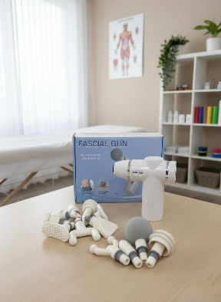 | MASAJEADOR X12
 | MASAJEADOR AZUL
 | MASAJEADOR
MOSQUITOS
 | MINI LINTERNA DE MOSQUITOS
 | LAMPARA DE MOSQUITOS
 | RAQUETA DE MOSQUITOS
 | RAQUETA DE MOSQUITOS
 | LAMPARA PARA MOSQUITOS
TERMOS
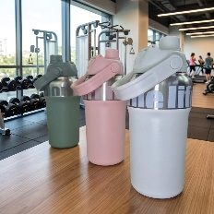 | TERMOS
 | TERMOS CHINOS
 | TERMOS NARANJA
 | TERMO AZUL
 | FUN
 | STANLY
LICUADORA
 | LICUADORA TERMO CON TAPA
 | LICUADORA TERMO
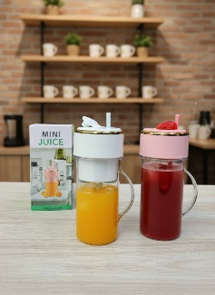 | VASO LICUADORA
PICATODO
 | PICATODO CAJA VERDE
 | PICATODO CAJA VERDE
 | PICATODO BLANCO
 | PICATODO ROSADO
 | PICATODO DOBLE
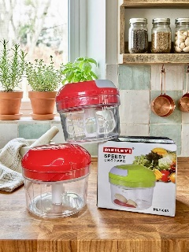 | MANUAL
 | BATIDORA Y PICATODO
RALLADOR
 | RALLADOR VERDE
 | RALLADOR NUEVO
 | RALLADOE TRANSPARENTE
 | RALLADOR PLANO
 | RALLADOR REDONDO
 | RALLADOR CUADRADO
MACHACADOR
 | MACHACADOR NEGRO Y BLANCO
 | MACHACADOR GRIS
 | MACHACADOR BLANCO
RECIPIENTE PLÁSTICO
 | RECIPIENTE PLÁSTICO REDONDO
 | RECIPIENTE PLÁSTICO CUADRADO PEQUEÑO
 | RECIPIENTE PLÁSTICO CUADRADO GRANDE
COCINA
 | CORTADOR DE PAPA FRANCESA
 | SET DE CUCHARAS
 | SANDWICHERA
 | SET TARROS ORGANIZADORES x5
 | SET DE TARROS x7
 | FUENTE DE CHOCOLATE
 | MAQUINA TRITURADORA DE HIELO
 | GRAMERA
 | GRAMERA DIGITAL
 | CEREAL X3
 | CEREAL X2
 | TARROS X12
 | TARROS X18
 | PORTA TRAPOS
 | GRIFO DE AGUA
 | FILTRO DE AGUA
 | ESCURRIDOR
 | ESCURRIDOR CON CAJÓN
MASCOTAS
 | BEBEDERO DE MASCOTAS AMARILLO
 | BEBEDERO DE MASCOTAS VERDE
 | TAZA LIMPIADORA DE MASCOTAS
 | MALETINES PARA MASCOTAS
 | CEPILLO PARA MASCOTAS
 | CEPILLO VAPOR

